Karte
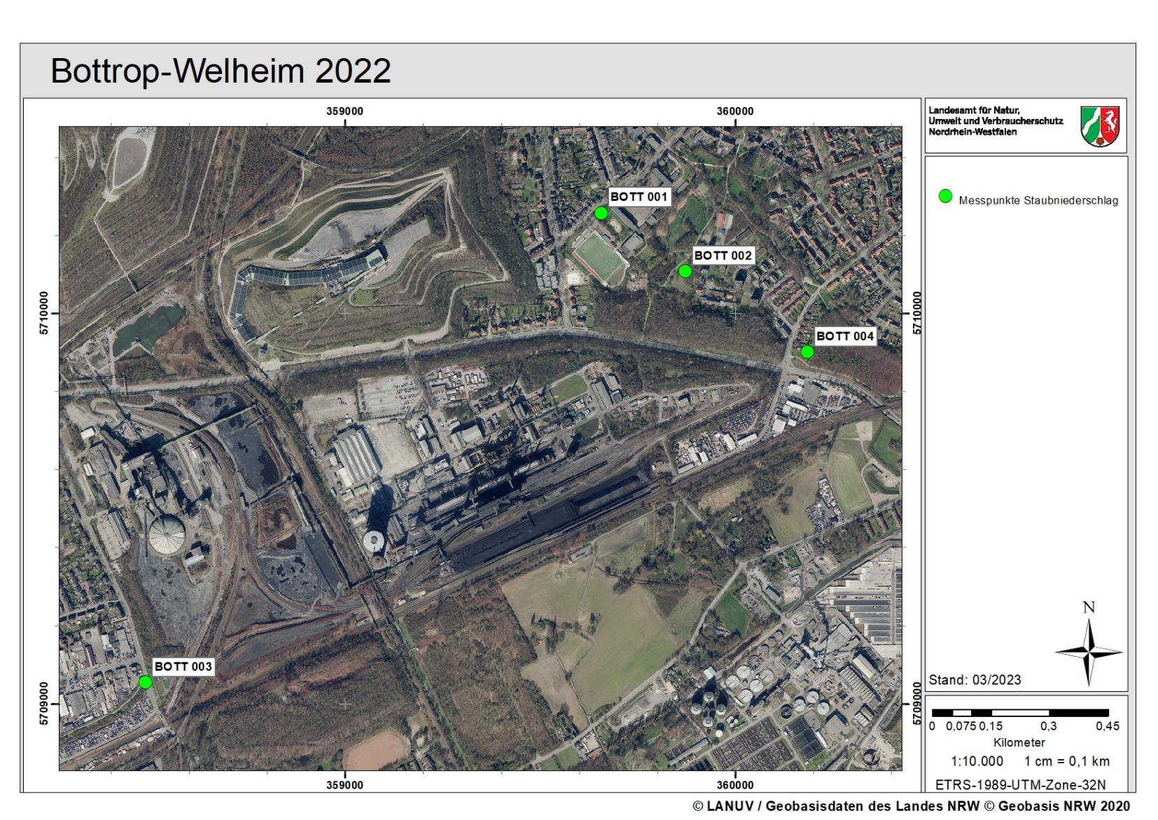

Diagramm Staubniederschlag
Staubniederschlag in Bottrop Monatswerte 2022
 | BOTT 001 | BOTT 002 | BOTT 003 | BOTT 004
Jan | 0.052 | 0.075 | 0.048 | 0.045
Feb | 0.110 | 0.144 | 0.114 | 0.120
Mrz | 0.049 | 0.052 | 0.141 | 0.057
Apr | 0.099 | 0.140 | 0.157 | 0.118
Mai | 0.109 | 0.105 | 0.150 | 0.116
Jun | 0.084 | 0.211 | 0.117 | 0.144
Jul | 0.063 | 0.098 | 0.159 | 0.150
Aug | 0.054 | 0.123 | 0.089 | 0.047
Sep | 0.089 | 0.126 | 0.110 | 0.068
Okt | 0.093 | 0.103 | 0.047 | 0.047
Nov | 0.181 | 0.191 | 0.000 | 0.046
Dez | 0.066 | 0.093 | 0.084 | 0.068

